Sheet1
安城市立篠目中学校

道徳教育の重点目標
・基本的生活習慣を身に付け、自主的に取り組む生徒を育てる。
・困難に耐え、物事を最後までやり通す気力、自己の行動に責任をもつ態度を育てる。
・実践力のある人間・生き方等を育てる。
・日本人としての自覚をもって国を愛し、国家および社会の形成者として、その発展に努める。
学年別の道徳教育の指導の重点
１年：道徳的心情を豊かにし、実践意欲の向上を図る。
２年：道徳的判断力を高め、実践意欲の向上を図る。
３年：人間の生き方についての自覚を深め、道徳的実践力の向上を図る。

赤ちゃんと触れ合う会

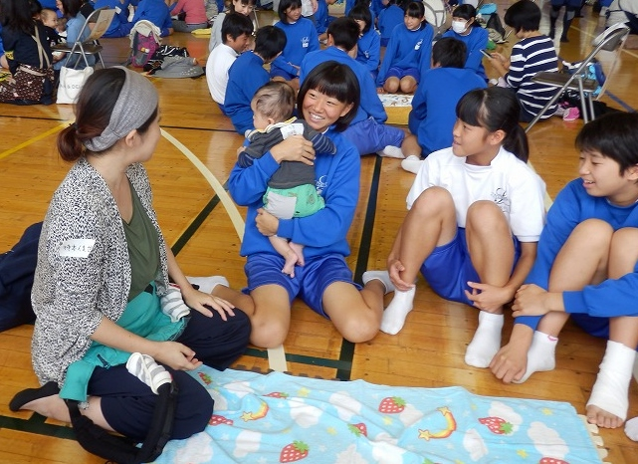
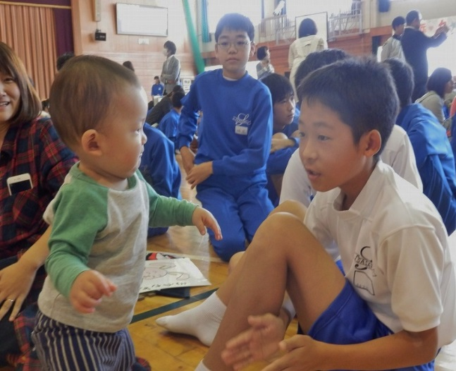

お母さんの声
生徒の振り返り

・生徒たちが進んで子どもと関わる姿がとても
よかったです。表情がにこにこしてやわらか
かったので、子どもも安心したようです。抱っ
こされてすやすやと寝てしまいました。
・赤ちゃんを大切にしようとする姿がうれしかっ
たです。私たちの話を聞いて、少しでも両親に
感謝したり、妊婦さんや子育て中のお母さんに
親切にしたりできたら何よりです。
・とてもうれしそうにしている我が子を見て、連
れてきてよかったと思いました。
・赤ちゃんやお母さん方とふれあって、自分の
小さい頃の親の気持ちや、周りの人の気持ち
がとてもよくわかりました。
・親になることのすばらしさを感じ、こんなふ
うに愛されて育ってきたことがどれほど幸せ
なことかを知ることができました。
・産まれてくるまでの痛みやつ
らさは、母親にしかわからな
いことだと思うし、自分の母
も痛みに耐えながら産んでく
れたのだなと思いました。

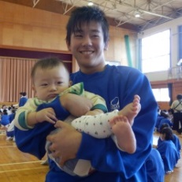

家庭の方へ
地域の皆様へ

○授業参観等を通じて、生徒の学校での様子を御
覧ください。
○生徒の思いや行動を認めていただくとともに、
支えてくださるようお願いします。
○学校から、地域の行事等に進んで参加を呼び
掛けていきます。
○地域の方への挨拶を呼び掛けていきます。
皆様からも生徒に声をお掛けください。

